Formulario
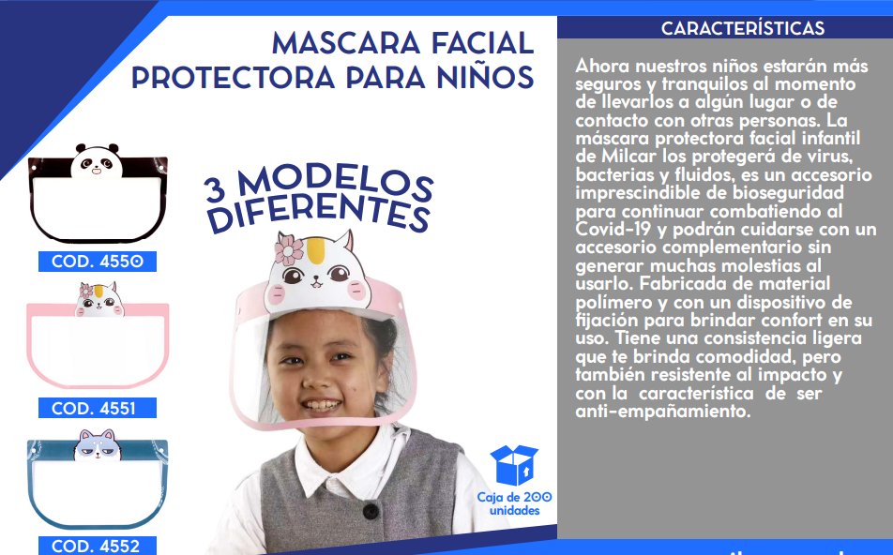
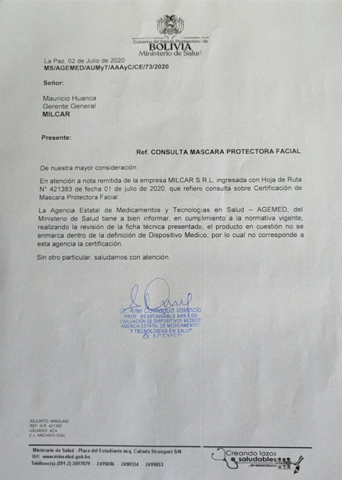
FORMULARIO DE PRESENTACIÓN DE PROPUESTA

NOMBRE DE LA EMPRESA: |  |  |  | Nº de NIT o C.I.:
MILCAR SRL |  |  |  | 193736023
NOMBRE DEL REPRESENTANTE LEGAL O PROPIETARIO: |  |  |  | Nº Telefono de Contacto:
MAURICIO HUANCA |  |  |  | 71721771

Nota: Poner unicamente el precio unitario ofertado en la columna "Precio Unitario", de los ítems ofertados por su empresa/persona.

N° de Ítem | Concepto | Unidad Medida | Cantidad | Precio Unitario | Precio Total Ofertado
001 | MASCARILLA FACIAL PARA NIÑOS | PIEZA | 1000 | 5.00 | 5,000.00
 | TOTAL |  |  |  | 5,000.00

